Karte
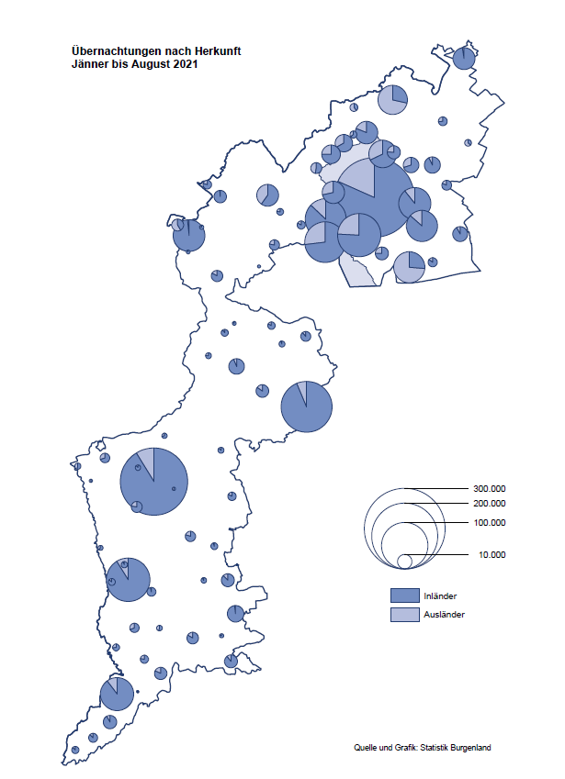

Bgld
Ankünfte nach Unterkunftsart |  |  |  |  |  |  |  | Übernachtungen nach Unterkunftsart |  |  |  |  |  |  |  | Daten für Grafik 2:
August 2021 |  |  |  |  |  |  |  | August 2021 |  |  |  |  |  |  |  |  | Monat | 2021 | 2020 | Ø 2010-2020 | 2020 | 2019 | 2018 | 2017 | 2016 | 2015 | 2014 | 2013 | 2012 | 2011 | 2010

Unterkunftsart | Ankünfte |  |  |  |  |  |  | Unterkunftsart | Übernachtungen |  |  |  |  |  |  |  |  | 1,681,635 | 2,287,961 | 2,920,278 | 2,287,961 | 3,144,232 | 3,050,564 | 3,092,657 | 3,084,025 | 2,914,691 | 2,912,637 | 2,853,243 | 2,938,655 | 2,933,357 | 2,911,034
 | Inländer |  | Ausländer |  | insgesamt |  |  |  | Inländer |  | Ausländer |  | insgesamt
 | 2020 | 2021 | 2020 | 2021 | 2020 | 2021 | % |  | 2020 | 2021 | 2020 | 2021 | 2020 | 2021 | % | Jänner | 1 | 29,476 | 145,353 | 138,168 | 145,353 | 142,561 | 145,246 | 145,386 | 144,674 | 134,038 | 133,981 | 132,179 | 136,230 | 128,519 | 131,684
 |  |  |  |  |  |  |  |  |  |  |  |  |  |  |  | Feber | 2 | 34,472 | 151,431 | 139,118 | 151,431 | 140,588 | 142,295 | 142,728 | 145,581 | 135,782 | 142,631 | 131,305 | 135,387 | 132,050 | 130,518
Burgenland | 147,848 | 143,484 | 25,518 | 31,495 | 173,366 | 174,979 | 0.9% | Burgenland | 441,023 | 430,814 | 105,648 | 126,513 | 546,671 | 557,327 | 1.9% | März | 3 | 45,792 | 64,358 | 148,120 | 64,358 | 163,253 | 168,732 | 155,317 | 173,021 | 148,988 | 147,200 | 164,265 | 148,907 | 139,865 | 155,416
Gewerbl. Beherbergungsbetrieb | 95,702 | 96,752 | 13,388 | 18,761 | 109,090 | 115,513 | 5.9% | Gewerbl. Beherbergungsbetrieb | 249,520 | 248,349 | 51,462 | 66,523 | 300,982 | 314,872 | 4.6% | April | 4 | 50,285 | 5,072 | 193,444 | 5,072 | 244,826 | 224,025 | 232,034 | 202,440 | 201,029 | 212,756 | 185,187 | 215,698 | 211,430 | 193,387
5/4-Stern | 51,132 | 52,440 | 6,195 | 8,982 | 57,327 | 61,422 | 7.1% | 5/4-Stern | 140,714 | 140,632 | 28,825 | 35,960 | 169,539 | 176,592 | 4.2% | Mai | 5 | 158,476 | 46,179 | 267,078 | 46,179 | 283,418 | 306,488 | 278,950 | 328,809 | 292,559 | 285,056 | 297,188 | 278,023 | 257,616 | 283,574
3-Stern | 35,455 | 35,992 | 5,298 | 6,936 | 40,753 | 42,928 | 5.3% | 3-Stern | 86,363 | 87,141 | 17,584 | 21,170 | 103,947 | 108,311 | 4.2% | Juni | 6 | 333,648 | 233,437 | 307,010 | 233,437 | 353,757 | 312,160 | 347,452 | 298,750 | 304,686 | 319,646 | 276,693 | 292,628 | 343,074 | 294,830
2/1-Stern | 9,115 | 8,320 | 1,895 | 2,843 | 11,010 | 11,163 | 1.4% | 2/1-Stern | 22,443 | 20,576 | 5,053 | 9,393 | 27,496 | 29,969 | 9.0% | Juli | 7 | 472,159 | 447,640 | 423,318 | 447,640 | 430,134 | 431,967 | 436,808 | 437,717 | 417,086 | 403,168 | 408,674 | 409,575 | 413,893 | 419,841
Privatquartier nicht auf Bauernhof | 8,178 | 7,217 | 1,744 | 1,862 | 9,922 | 9,079 | -8.5% | Privatquartier nicht auf Bauernhof | 22,563 | 20,263 | 8,024 | 8,550 | 30,587 | 28,813 | -5.8% | Aug | 8 | 557,327 | 546,671 | 508,075 | 546,671 | 513,292 | 486,508 | 503,565 | 510,434 | 483,048 | 494,104 | 488,499 | 519,743 | 517,405 | 525,560
Privatquartier auf Bauernhof | 3,319 | 3,233 | 734 | 696 | 4,053 | 3,929 | -3.1% | Privatquartier auf Bauernhof | 10,483 | 9,672 | 3,938 | 3,589 | 14,421 | 13,261 | -8.0% | Sept | 9 |  | 369,853 | 293,791 | 369,853 | 301,838 | 294,404 | 306,558 | 299,008 | 282,739 | 260,716 | 264,879 | 291,135 | 281,631 | 278,944
Campingplatz | 25,945 | 22,005 | 5,533 | 5,850 | 31,478 | 27,855 | -11.5% | Campingplatz | 83,432 | 77,662 | 19,398 | 21,507 | 102,830 | 99,169 | -3.6% | Okt | 10 |  | 203,553 | 212,194 | 203,553 | 225,667 | 217,367 | 218,450 | 217,470 | 203,272 | 206,019 | 203,858 | 211,959 | 211,883 | 214,636
Kurheim der Sozialvers.träger | 333 | 379 | 2 | 1 | 335 | 380 | 13.4% | Kurheim der Sozialvers.träger | 10,107 | 10,622 | 50 | 48 | 10,157 | 10,670 | 5.1% | Nov | 11 |  | 46,036 | 164,967 | 46,036 | 193,867 | 183,958 | 181,241 | 179,370 | 171,475 | 171,477 | 179,421 | 179,009 | 165,174 | 163,604
Private und öffentliche Kurheime | 1,524 | 1,243 | 79 | 25 | 1,603 | 1,268 | -20.9% | Private und öffentliche Kurheime | 20,682 | 19,153 | 263 | 157 | 20,945 | 19,310 | -7.8% | Dez | 12 |  | 28,378 | 124,993 | 28,378 | 151,031 | 137,414 | 144,168 | 146,751 | 139,989 | 135,883 | 121,095 | 120,361 | 130,817 | 119,040
Jugendherberge | 838 | 741 | 280 | 63 | 1,118 | 804 | -28.1% | Jugendherberge | 2,197 | 3,005 | 367 | 145 | 2,564 | 3,150 | 22.9%
Ferienwohnung, Ferienhaus | 10,198 | 10,257 | 3,198 | 3,512 | 13,396 | 13,769 | 2.8% | Ferienwohnung, Ferienhaus | 37,633 | 37,951 | 20,760 | 22,363 | 58,393 | 60,314 | 3.3% | Überschrift1: | Übernachtungen im Burgenland 2015
Sonstige Unterkunft | 1,811 | 1,657 | 560 | 725 | 2,371 | 2,382 | 0.5% | Sonstige Unterkunft | 4,406 | 4,137 | 1,386 | 3,631 | 5,792 | 7,768 | 34.1% | Überschrift2: | im Vergleich zu 2015 und Ø 2005-2015

Übernachtungen im August nach Unterkunftsarten
Übernachtungen nach Monaten
 | Ø 2010-2020 | 2020 | 2021
Jänner | 138,168 | 145,353 | 29,476
Feber | 139,118 | 151,431 | 34,472
März | 148,120 | 64,358 | 45,792
April | 193,444 | 5,072 | 50,285
Mai | 267,078 | 46,179 | 158,476
Juni | 307,010 | 233,437 | 333,648
Juli | 423,318 | 447,640 | 472,159
Aug | 508,075 | 546,671 | 557,327
Sept | 293,791 | 369,853
Okt | 212,194 | 203,553
Nov | 164,967 | 46,036
Dez | 124,993 | 28,378
 |  |  |  |  |  |  |  |  |  |  |  |  |  |  |  | Daten für Grafik 1:
 |  |  |  |  |  |  |  |  |  |  |  |  |  |  |  |  | 2021 | 2020
 |  |  |  |  |  |  |  |  |  |  |  |  |  |  |  | 5/4-Stern | 176,592 | 169,539
 |  |  |  |  |  |  |  |  |  |  |  |  |  |  |  | 3-Stern | 108,311 | 103,947
 |  |  |  |  |  |  |  |  |  |  |  |  |  |  |  | 2/1-Stern | 29,969 | 27,496
 |  |  |  |  |  |  |  |  |  |  |  |  |  |  |  | Privatquartier | 42,074 | 45,008
 |  |  |  |  |  |  |  |  |  |  |  |  |  |  |  | Campingplatz | 99,169 | 102,830
 |  |  |  |  |  |  |  |  |  |  |  |  |  |  |  | Kurheim, Erhol. | 29,980 | 31,102
 |  |  |  |  |  |  |  |  |  |  |  |  |  |  |  | Sonst. Unterk. | 71,232 | 66,749

 |  |  |  |  |  |  |  |  |  |  |  |  |  |  |  | Kontrolle | 557,327 | 546,671

Gemeinde20
Die 20 Gemeinden mit den meisten Übernachtungen
August 2021

Gemeinde | Ankünfte |  |  | Übernachtungen
 | 2020 | 2021 | % | 2020 | 2021 | %

Podersdorf am See | 33,154 | 29,719 | -10.4% | 111,041 | 105,188 | -5.3%
Bad Tatzmannsdorf | 12,075 | 13,176 | 9.1% | 52,343 | 53,711 | 2.6%
Lutzmannsburg | 11,330 | 15,268 | 34.8% | 31,500 | 42,931 | 36.3%
Rust | 13,289 | 12,468 | -6.2% | 37,691 | 36,455 | -3.3%
Illmitz | 10,119 | 9,406 | -7.0% | 36,644 | 33,922 | -7.4%
Stegersbach | 10,135 | 10,522 | 3.8% | 30,411 | 30,732 | 1.1%
Mörbisch am See | 8,929 | 9,174 | 2.7% | 29,523 | 29,428 | -0.3%
Jennersdorf | 7,372 | 7,672 | 4.1% | 19,423 | 20,795 | 7.1%
Pamhagen | 2,779 | 2,513 | -9.6% | 16,564 | 16,347 | -1.3%
Frauenkirchen | 5,726 | 5,840 | 2.0% | 15,209 | 15,615 | 2.7%
Neusiedl am See | 4,811 | 4,517 | -6.1% | 13,324 | 13,144 | -1.4%
Parndorf | 6,706 | 6,532 | -2.6% | 11,757 | 11,515 | -2.1%
Sankt Andrä am Zicksee | 2,054 | 1,650 | -19.7% | 10,192 | 9,022 | -11.5%
Oggau am Neusiedler See | 3,138 | 2,634 | -16.1% | 9,203 | 8,075 | -12.3%
Jois | 2,399 | 2,501 | 4.3% | 7,799 | 8,053 | 3.3%
Bad Sauerbrunn | 780 | 1,002 | 28.5% | 6,827 | 7,274 | 6.5%
Eisenstadt | 1,726 | 2,419 | 40.2% | 3,516 | 7,020 | 99.7%
Purbach am Neusiedler See | 2,620 | 2,425 | -7.4% | 6,962 | 6,694 | -3.8%
Gols | 2,483 | 2,202 | -11.3% | 6,593 | 6,223 | -5.6%
Weiden am See | 1,420 | 1,642 | 15.6% | 5,269 | 5,630 | 6.9%

Die 10 Gemeinden mit den meisten Übernachtungen im August
 |  |  |  |  |  |  |  | Daten für Grafik: | 2020 | 2021 | 2020 | 2021
 |  |  |  |  |  |  | 1 | Podersdorf am See | 111,041 | 105,188 | 66.8 | 61.1
 |  |  |  |  |  |  | 2 | Bad Tatzmannsdorf | 52,343 | 53,711 | 31.5 | 31.2
 |  |  |  |  |  |  | 3 | Lutzmannsburg | 31,500 | 42,931 | 18.9 | 24.9
 |  |  |  |  |  |  | 4 | Rust | 37,691 | 36,455 | 22.7 | 21.2
 |  |  |  |  |  |  | 5 | Illmitz | 36,644 | 33,922 | 22.0 | 19.7
 |  |  |  |  |  |  | 6 | Stegersbach | 30,411 | 30,732 | 18.3 | 17.8
 |  |  |  |  |  |  | 7 | Mörbisch am See | 29,523 | 29,428 | 17.8 | 17.1
 |  |  |  |  |  |  | 8 | Jennersdorf | 19,423 | 20,795 | 11.7 | 12.1
 |  |  |  |  |  |  | 9 | Pamhagen | 16,564 | 16,347 | 10.0 | 9.5
 |  |  |  |  |  |  | 10 | Frauenkirchen | 15,209 | 15,615 | 9.1 | 9.1
 |  |  |  |  |  |  |  | restliche Gemeinden | 166,322 | 172,203 | 100.0 | 100.0

 |  |  |  |  |  |  |  | Insgesamt | 546,671 | 557,327

